契約一覧
＜ご注意ください＞・お客さま情報（個人情報）の取扱には十分ご注意いただき、適切な管理・保管をしてください。
・【旧ＮＫＬ契約】（★の項目）については表示されません。環境依存文字（例：髙）は、データ性質上表示されず、代わりに「□」と表記されています。
・解約時支払額には未経過保険料等も含まれます。あくまで目安の金額となるため、正確な金額は、ひまわりオンラインの「保全＞解約メニュー」でご確認ください。
・既払込保険料・既入金回数等は、データ抽出日時点の実際の数値と異なる場合があります。既入金回数においては、終身がん保険（Ｃ２）（Ｃ３）の責任開始
日前までの３か月間分もカウントされていますのでご注意ください。
 | 2023-08-07 |  | 出力
 | 0 |  |  |  |  |  |  |  |  |  | 様 |  | 既契約一覧表
 | ↓証券番号【ＨＬ：8ケタ、ＮＫＬ契約：11ケタor12ケタ）
NO | 証券番号 | 募集人 コード | 契約者名 | 契約者 性別 | 被保険者名 | 被保険者性別 | 生年月日 | 被保険者 誕生月 | 契約時年齢 （歳） | 現在年齢 （歳） | 契約日 | 契約月 | 払込 方法 | 保険料（円） | ★ 解約時支払額 （円） | ★ 既払込 保険料（円） | 保険種類 | 保険期間 | 払込期間 （歳，年） | ★ 主契約保険金額 （円） | ★ 既入金回数（回） | ★ 給付歴 | 消滅事由 | 消滅効力発生日 | ★ 部位不担保情報
1 | 0 | 0 | 0 | 0 | 0 | 0 | 0 | 0 | 0 | 123 | 0 | 0 | 0 | 0 |  |  | 0 | 0 | 0
2 | 0 | 0 | 0 | 0 | 0 | 0 | 0 | 0 | 0 | 123 | 0 | 0 | 0 | 0 |  |  | 0 | 0 | 0
3 | 0 | 0 | 0 | 0 | 0 | 0 | 0 | 0 | 0 | 123 | 0 | 0 | 0 | 0 |  |  | 0 | 0 | 0
4 | 0 | 0 | 0 | 0 | 0 | 0 | 0 | 0 | 0 | 123 | 0 | 0 | 0 | 0 |  |  | 0 | 0 | 0
5 | 0 | 0 | 0 | 0 | 0 | 0 | 0 | 0 | 0 | 123 | 0 | 0 | 0 | 0 |  |  | 0 | 0 | 0
6 | 0 | 0 | 0 | 0 | 0 | 0 | 0 | 0 | 0 | 123 | 0 | 0 | 0 | 0 |  |  | 0 | 0 | 0
7 | 0 | 0 | 0 | 0 | 0 | 0 | 0 | 0 | 0 | 123 | 0 | 0 | 0 | 0 |  |  | 0 | 0 | 0
8 | 0 | 0 | 0 | 0 | 0 | 0 | 0 | 0 | 0 | 123 | 0 | 0 | 0 | 0 |  |  | 0 | 0 | 0
9 | 0 | 0 | 0 | 0 | 0 | 0 | 0 | 0 | 0 | 123 | 0 | 0 | 0 | 0 |  |  | 0 | 0 | 0
10 | 0 | 0 | 0 | 0 | 0 | 0 | 0 | 0 | 0 | 123 | 0 | 0 | 0 | 0 |  |  | 0 | 0 | 0
11 | 0 | 0 | 0 | 0 | 0 | 0 | 0 | 0 | 0 | 123 | 0 | 0 | 0 | 0 |  |  | 0 | 0 | 0
12 | 0 | 0 | 0 | 0 | 0 | 0 | 0 | 0 | 0 | 123 | 0 | 0 | 0 | 0 |  |  | 0 | 0 | 0
13 | 0 | 0 | 0 | 0 | 0 | 0 | 0 | 0 | 0 | 123 | 0 | 0 | 0 | 0 |  |  | 0 | 0 | 0
14 | 0 | 0 | 0 | 0 | 0 | 0 | 0 | 0 | 0 | 123 | 0 | 0 | 0 | 0 |  |  | 0 | 0 | 0
15 | 0 | 0 | 0 | 0 | 0 | 0 | 0 | 0 | 0 | 123 | 0 | 0 | 0 | 0 |  |  | 0 | 0 | 0
16 | 0 | 0 | 0 | 0 | 0 | 0 | 0 | 0 | 0 | 123 | 0 | 0 | 0 | 0 |  |  | 0 | 0 | 0
17 | 0 | 0 | 0 | 0 | 0 | 0 | 0 | 0 | 0 | 123 | 0 | 0 | 0 | 0 |  |  | 0 | 0 | 0
18 | 0 | 0 | 0 | 0 | 0 | 0 | 0 | 0 | 0 | 123 | 0 | 0 | 0 | 0 |  |  | 0 | 0 | 0
19 | 0 | 0 | 0 | 0 | 0 | 0 | 0 | 0 | 0 | 123 | 0 | 0 | 0 | 0 |  |  | 0 | 0 | 0
20 | 0 | 0 | 0 | 0 | 0 | 0 | 0 | 0 | 0 | 123 | 0 | 0 | 0 | 0 |  |  | 0 | 0 | 0
21 | 0 | 0 | 0 | 0 | 0 | 0 | 0 | 0 | 0 | 123 | 0 | 0 | 0 | 0 |  |  | 0 | 0 | 0
22 | 0 | 0 | 0 | 0 | 0 | 0 | 0 | 0 | 0 | 123 | 0 | 0 | 0 | 0 |  |  | 0 | 0 | 0
23 | 0 | 0 | 0 | 0 | 0 | 0 | 0 | 0 | 0 | 123 | 0 | 0 | 0 | 0 |  |  | 0 | 0 | 0
24 | 0 | 0 | 0 | 0 | 0 | 0 | 0 | 0 | 0 | 123 | 0 | 0 | 0 | 0 |  |  | 0 | 0 | 0
25 | 0 | 0 | 0 | 0 | 0 | 0 | 0 | 0 | 0 | 123 | 0 | 0 | 0 | 0 |  |  | 0 | 0 | 0
26 | 0 | 0 | 0 | 0 | 0 | 0 | 0 | 0 | 0 | 123 | 0 | 0 | 0 | 0 |  |  | 0 | 0 | 0
27 | 0 | 0 | 0 | 0 | 0 | 0 | 0 | 0 | 0 | 123 | 0 | 0 | 0 | 0 |  |  | 0 | 0 | 0
28 | 0 | 0 | 0 | 0 | 0 | 0 | 0 | 0 | 0 | 123 | 0 | 0 | 0 | 0 |  |  | 0 | 0 | 0
29 | 0 | 0 | 0 | 0 | 0 | 0 | 0 | 0 | 0 | 123 | 0 | 0 | 0 | 0 |  |  | 0 | 0 | 0
30 | 0 | 0 | 0 | 0 | 0 | 0 | 0 | 0 | 0 | 123 | 0 | 0 | 0 | 0 |  |  | 0 | 0 | 0
31 | 0 | 0 | 0 | 0 | 0 | 0 | 0 | 0 | 0 | 123 | 0 | 0 | 0 | 0 |  |  | 0 | 0 | 0
32 | 0 | 0 | 0 | 0 | 0 | 0 | 0 | 0 | 0 | 123 | 0 | 0 | 0 | 0 |  |  | 0 | 0 | 0
33 | 0 | 0 | 0 | 0 | 0 | 0 | 0 | 0 | 0 | 123 | 0 | 0 | 0 | 0 |  |  | 0 | 0 | 0
34 | 0 | 0 | 0 | 0 | 0 | 0 | 0 | 0 | 0 | 123 | 0 | 0 | 0 | 0 |  |  | 0 | 0 | 0
35 | 0 | 0 | 0 | 0 | 0 | 0 | 0 | 0 | 0 | 123 | 0 | 0 | 0 | 0 |  |  | 0 | 0 | 0
36 | 0 | 0 | 0 | 0 | 0 | 0 | 0 | 0 | 0 | 123 | 0 | 0 | 0 | 0 |  |  | 0 | 0 | 0
37 | 0 | 0 | 0 | 0 | 0 | 0 | 0 | 0 | 0 | 123 | 0 | 0 | 0 | 0 |  |  | 0 | 0 | 0
38 | 0 | 0 | 0 | 0 | 0 | 0 | 0 | 0 | 0 | 123 | 0 | 0 | 0 | 0 |  |  | 0 | 0 | 0
39 | 0 | 0 | 0 | 0 | 0 | 0 | 0 | 0 | 0 | 123 | 0 | 0 | 0 | 0 |  |  | 0 | 0 | 0
40 | 0 | 0 | 0 | 0 | 0 | 0 | 0 | 0 | 0 | 123 | 0 | 0 | 0 | 0 |  |  | 0 | 0 | 0
41 | 0 | 0 | 0 | 0 | 0 | 0 | 0 | 0 | 0 | 123 | 0 | 0 | 0 | 0 |  |  | 0 | 0 | 0
42 | 0 | 0 | 0 | 0 | 0 | 0 | 0 | 0 | 0 | 123 | 0 | 0 | 0 | 0 |  |  | 0 | 0 | 0
43 | 0 | 0 | 0 | 0 | 0 | 0 | 0 | 0 | 0 | 123 | 0 | 0 | 0 | 0 |  |  | 0 | 0 | 0
44 | 0 | 0 | 0 | 0 | 0 | 0 | 0 | 0 | 0 | 123 | 0 | 0 | 0 | 0 |  |  | 0 | 0 | 0
45 | 0 | 0 | 0 | 0 | 0 | 0 | 0 | 0 | 0 | 123 | 0 | 0 | 0 | 0 |  |  | 0 | 0 | 0
46 | 0 | 0 | 0 | 0 | 0 | 0 | 0 | 0 | 0 | 123 | 0 | 0 | 0 | 0 |  |  | 0 | 0 | 0
47 | 0 | 0 | 0 | 0 | 0 | 0 | 0 | 0 | 0 | 123 | 0 | 0 | 0 | 0 |  |  | 0 | 0 | 0
48 | 0 | 0 | 0 | 0 | 0 | 0 | 0 | 0 | 0 | 123 | 0 | 0 | 0 | 0 |  |  | 0 | 0 | 0
49 | 0 | 0 | 0 | 0 | 0 | 0 | 0 | 0 | 0 | 123 | 0 | 0 | 0 | 0 |  |  | 0 | 0 | 0
50 | 0 | 0 | 0 | 0 | 0 | 0 | 0 | 0 | 0 | 123 | 0 | 0 | 0 | 0 |  |  | 0 | 0 | 0
51 | 0 | 0 | 0 | 0 | 0 | 0 | 0 | 0 | 0 | 123 | 0 | 0 | 0 | 0 |  |  | 0 | 0 | 0
52 | 0 | 0 | 0 | 0 | 0 | 0 | 0 | 0 | 0 | 123 | 0 | 0 | 0 | 0 |  |  | 0 | 0 | 0
53 | 0 | 0 | 0 | 0 | 0 | 0 | 0 | 0 | 0 | 123 | 0 | 0 | 0 | 0 |  |  | 0 | 0 | 0
54 | 0 | 0 | 0 | 0 | 0 | 0 | 0 | 0 | 0 | 123 | 0 | 0 | 0 | 0 |  |  | 0 | 0 | 0
55 | 0 | 0 | 0 | 0 | 0 | 0 | 0 | 0 | 0 | 123 | 0 | 0 | 0 | 0 |  |  | 0 | 0 | 0
56 | 0 | 0 | 0 | 0 | 0 | 0 | 0 | 0 | 0 | 123 | 0 | 0 | 0 | 0 |  |  | 0 | 0 | 0
57 | 0 | 0 | 0 | 0 | 0 | 0 | 0 | 0 | 0 | 123 | 0 | 0 | 0 | 0 |  |  | 0 | 0 | 0
58 | 0 | 0 | 0 | 0 | 0 | 0 | 0 | 0 | 0 | 123 | 0 | 0 | 0 | 0 |  |  | 0 | 0 | 0
59 | 0 | 0 | 0 | 0 | 0 | 0 | 0 | 0 | 0 | 123 | 0 | 0 | 0 | 0 |  |  | 0 | 0 | 0
60 | 0 | 0 | 0 | 0 | 0 | 0 | 0 | 0 | 0 | 123 | 0 | 0 | 0 | 0 |  |  | 0 | 0 | 0
61 | 0 | 0 | 0 | 0 | 0 | 0 | 0 | 0 | 0 | 123 | 0 | 0 | 0 | 0 |  |  | 0 | 0 | 0
62 | 0 | 0 | 0 | 0 | 0 | 0 | 0 | 0 | 0 | 123 | 0 | 0 | 0 | 0 |  |  | 0 | 0 | 0
63 | 0 | 0 | 0 | 0 | 0 | 0 | 0 | 0 | 0 | 123 | 0 | 0 | 0 | 0 |  |  | 0 | 0 | 0
64 | 0 | 0 | 0 | 0 | 0 | 0 | 0 | 0 | 0 | 123 | 0 | 0 | 0 | 0 |  |  | 0 | 0 | 0
65 | 0 | 0 | 0 | 0 | 0 | 0 | 0 | 0 | 0 | 123 | 0 | 0 | 0 | 0 |  |  | 0 | 0 | 0
66 | 0 | 0 | 0 | 0 | 0 | 0 | 0 | 0 | 0 | 123 | 0 | 0 | 0 | 0 |  |  | 0 | 0 | 0
67 | 0 | 0 | 0 | 0 | 0 | 0 | 0 | 0 | 0 | 123 | 0 | 0 | 0 | 0 |  |  | 0 | 0 | 0
68 | 0 | 0 | 0 | 0 | 0 | 0 | 0 | 0 | 0 | 123 | 0 | 0 | 0 | 0 |  |  | 0 | 0 | 0
69 | 0 | 0 | 0 | 0 | 0 | 0 | 0 | 0 | 0 | 123 | 0 | 0 | 0 | 0 |  |  | 0 | 0 | 0
70 | 0 | 0 | 0 | 0 | 0 | 0 | 0 | 0 | 0 | 123 | 0 | 0 | 0 | 0 |  |  | 0 | 0 | 0
71 | 0 | 0 | 0 | 0 | 0 | 0 | 0 | 0 | 0 | 123 | 0 | 0 | 0 | 0 |  |  | 0 | 0 | 0
72 | 0 | 0 | 0 | 0 | 0 | 0 | 0 | 0 | 0 | 123 | 0 | 0 | 0 | 0 |  |  | 0 | 0 | 0
73 | 0 | 0 | 0 | 0 | 0 | 0 | 0 | 0 | 0 | 123 | 0 | 0 | 0 | 0 |  |  | 0 | 0 | 0
74 | 0 | 0 | 0 | 0 | 0 | 0 | 0 | 0 | 0 | 123 | 0 | 0 | 0 | 0 |  |  | 0 | 0 | 0
75 | 0 | 0 | 0 | 0 | 0 | 0 | 0 | 0 | 0 | 123 | 0 | 0 | 0 | 0 |  |  | 0 | 0 | 0
76 | 0 | 0 | 0 | 0 | 0 | 0 | 0 | 0 | 0 | 123 | 0 | 0 | 0 | 0 |  |  | 0 | 0 | 0
77 | 0 | 0 | 0 | 0 | 0 | 0 | 0 | 0 | 0 | 123 | 0 | 0 | 0 | 0 |  |  | 0 | 0 | 0
78 | 0 | 0 | 0 | 0 | 0 | 0 | 0 | 0 | 0 | 123 | 0 | 0 | 0 | 0 |  |  | 0 | 0 | 0
79 | 0 | 0 | 0 | 0 | 0 | 0 | 0 | 0 | 0 | 123 | 0 | 0 | 0 | 0 |  |  | 0 | 0 | 0
80 | 0 | 0 | 0 | 0 | 0 | 0 | 0 | 0 | 0 | 123 | 0 | 0 | 0 | 0 |  |  | 0 | 0 | 0
81 | 0 | 0 | 0 | 0 | 0 | 0 | 0 | 0 | 0 | 123 | 0 | 0 | 0 | 0 |  |  | 0 | 0 | 0
82 | 0 | 0 | 0 | 0 | 0 | 0 | 0 | 0 | 0 | 123 | 0 | 0 | 0 | 0 |  |  | 0 | 0 | 0
83 | 0 | 0 | 0 | 0 | 0 | 0 | 0 | 0 | 0 | 123 | 0 | 0 | 0 | 0 |  |  | 0 | 0 | 0
84 | 0 | 0 | 0 | 0 | 0 | 0 | 0 | 0 | 0 | 123 | 0 | 0 | 0 | 0 |  |  | 0 | 0 | 0
85 | 0 | 0 | 0 | 0 | 0 | 0 | 0 | 0 | 0 | 123 | 0 | 0 | 0 | 0 |  |  | 0 | 0 | 0
86 | 0 | 0 | 0 | 0 | 0 | 0 | 0 | 0 | 0 | 123 | 0 | 0 | 0 | 0 |  |  | 0 | 0 | 0
87 | 0 | 0 | 0 | 0 | 0 | 0 | 0 | 0 | 0 | 123 | 0 | 0 | 0 | 0 |  |  | 0 | 0 | 0
88 | 0 | 0 | 0 | 0 | 0 | 0 | 0 | 0 | 0 | 123 | 0 | 0 | 0 | 0 |  |  | 0 | 0 | 0
89 | 0 | 0 | 0 | 0 | 0 | 0 | 0 | 0 | 0 | 123 | 0 | 0 | 0 | 0 |  |  | 0 | 0 | 0
...

使用方法
保有契約データ抽出 貼りつけツールの使用方法

①ひまわりオンラインから保有契約一覧データを抽出（ＣＳＶデータダウンロード）する。
詳細は、ひまわりオンライン操作マニュアルをご参照ください。

（１）契約管理ボタンを押す。
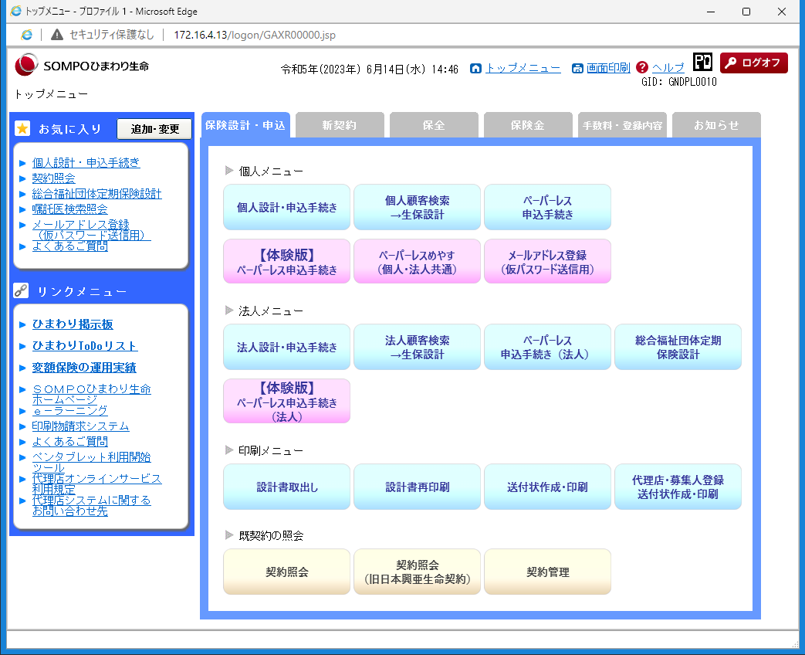

契約管理

（２）遷移した画面で抽出条件を入力し、ダウンロードＣＳＶボタンをクリックする。またそこからＣＳＶファイルダウンロード一覧画面に遷移する。
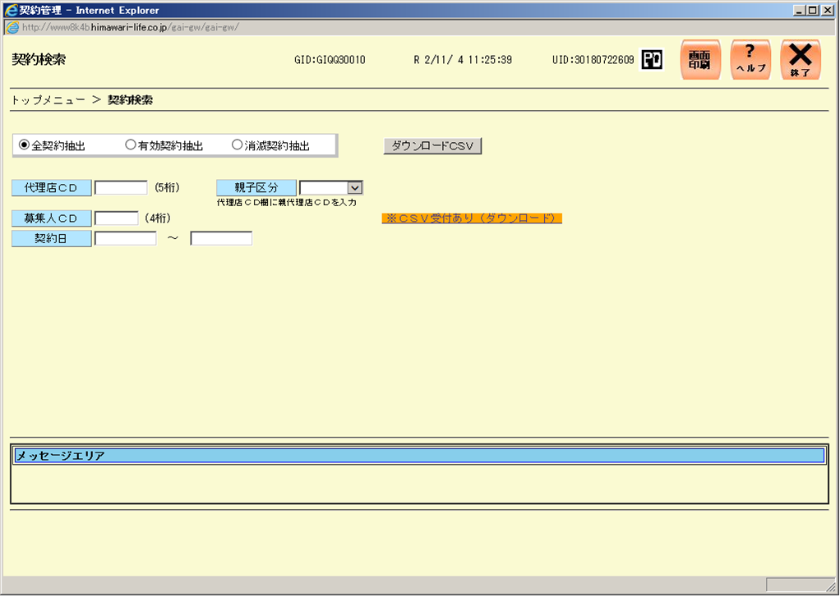

（３）ＣＳＶファイルダウンロード一覧画面にてデータをダウンロードする。
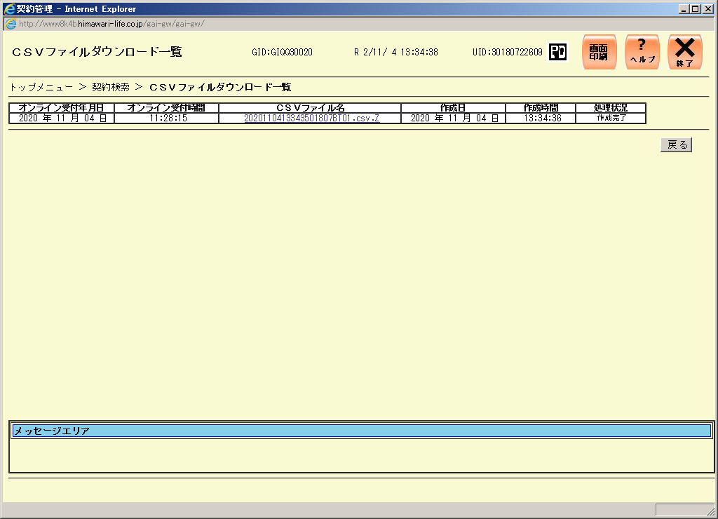

②出力したＣＳＶデータを開き、シート全体を選択（左上角をクリック）し、コピーしてください。
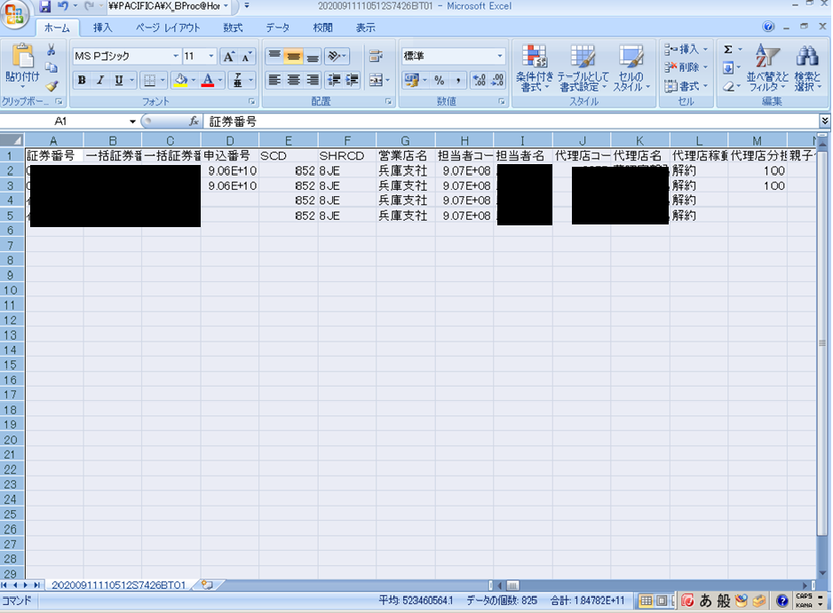

ここを左クリック！
イメージ図のようにシート全体が薄く青くなります。
全体を選択後、右クリックをし、コピーしてください。

③コピーしたデータを、このエクセルファイルの貼りつけシート Ａ１セルに貼りつけてください。
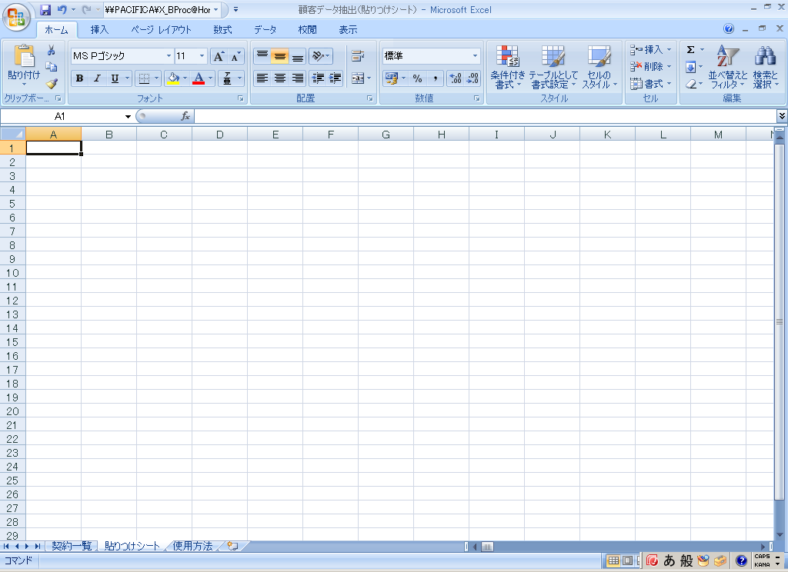

ここ（Ａ１セル）を左クリック！
Ａ１セルが選択できたら右クリックをし
②でコピーしたデータを、貼りつけてください。

”貼りつけシート”に貼りつけてください。

④下記図のように貼りつけできていればＯＫです！左下の”契約一覧シート”をクリックしてください。
